盒子
 | 现有SKU | 进度图 | 是否大货，数量 | 类型 | 参考样品图 | 日销 | 月销 | 销量K+ | 售价 | 重量g | 尺寸cm | 竞品链接 | 主题 | 竞品内容图片 |  | 优势总结 | 新品要求 | 参考 | 链接 | 包装 | 备注 | 0
未出图 |  |  |  | 礼品包装盒 | 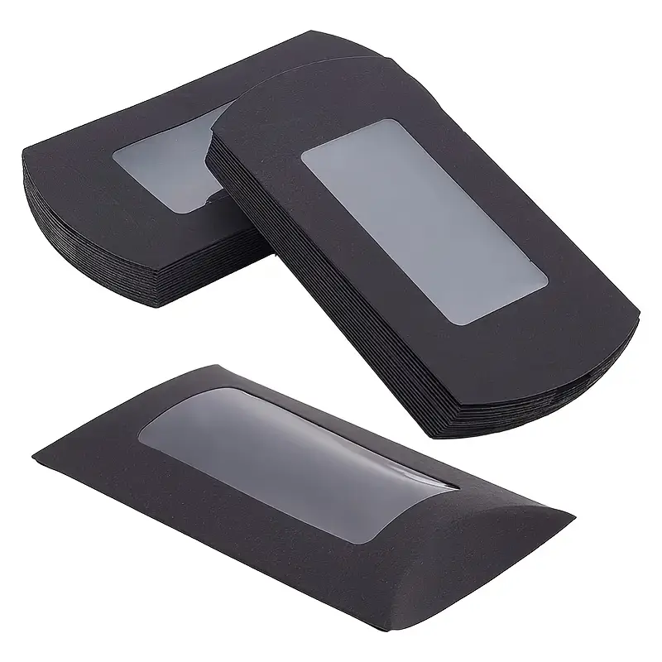 | 58 |  | 2 | RM16.4 |  | 14.5*7.5 | https://www.temu.com/goods.html?_bg_fs=1&goods_id=601101117283749&sku_id=17598327133074&_oak_page_source=501&_x_sessn_id=xp6wlsp6ur&refer_page_name=shopping_cart&refer_page_id=10037_1762850269943_jxrdwubn0c&refer_page_sn=10037 |  |  | 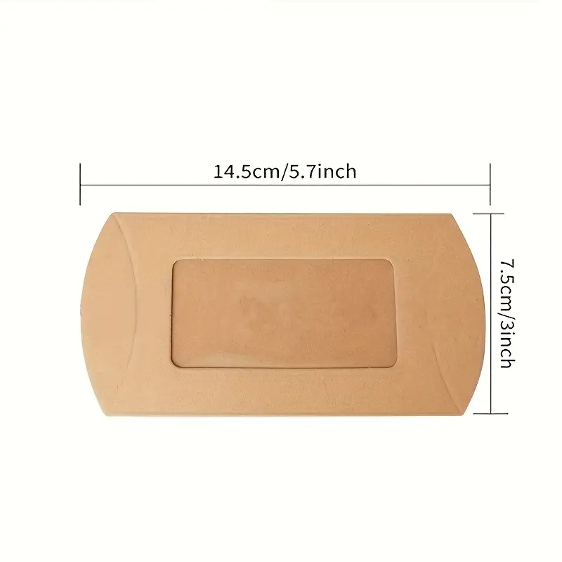
未出图 |  |  |  | 可视飞机盒 | 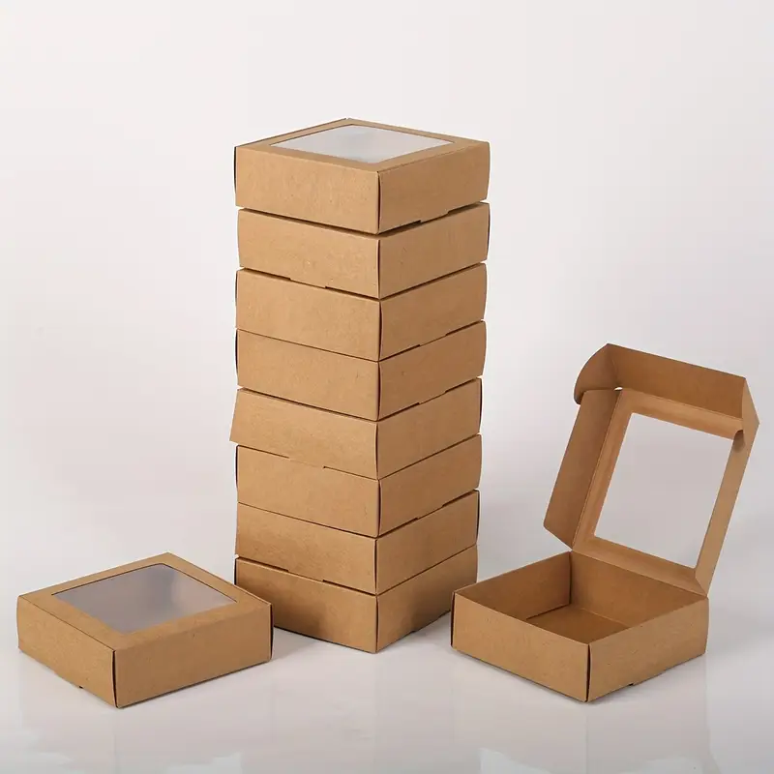 | 100 |  | 5.6 | RM13.79 |  | 6*6*3 | https://www.temu.com/goods.html?_bg_fs=1&goods_id=601101241423547&sku_id=17598884072162&_oak_page_source=501&_x_sessn_id=xp6wlsp6ur&refer_page_name=shopping_cart&refer_page_id=10037_1762850269943_jxrdwubn0c&refer_page_sn=10037&is_back=1 |  |  | 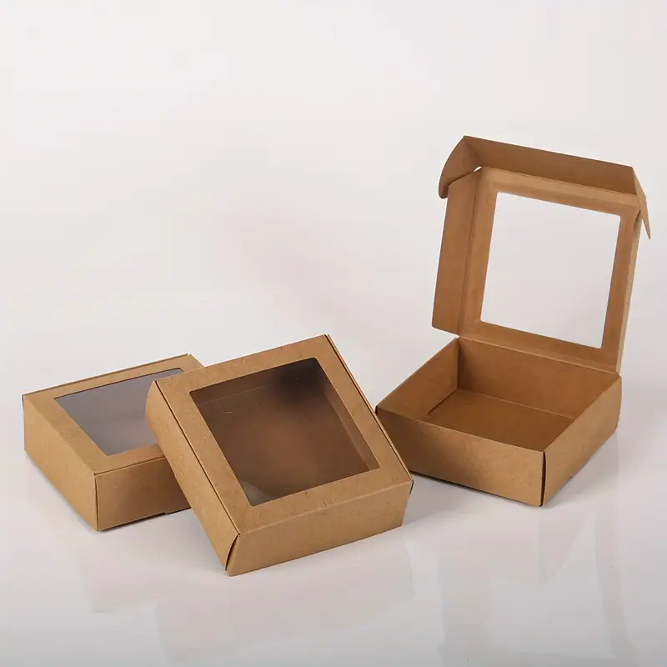
未出图 |  |  |  | 惊喜礼品盒 | 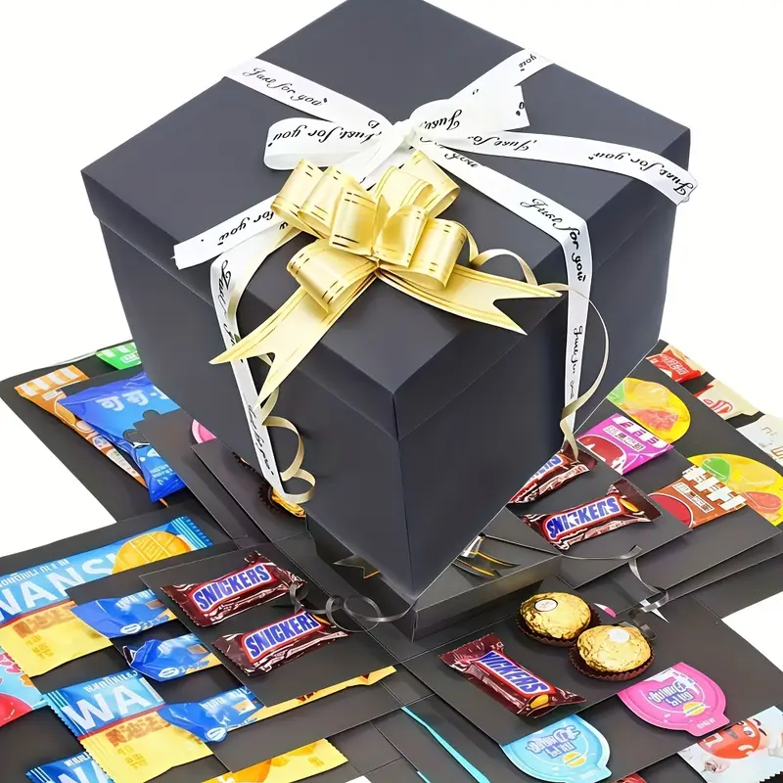 | 221 |  | 1.2 | RM16.43 |  | 23.2*23.2 | https://www.temu.com/goods.html?_bg_fs=1&goods_id=601104411253411&sku_id=17614637717479&_oak_page_source=501&_x_sessn_id=xp6wlsp6ur&refer_page_name=shopping_cart&refer_page_id=10037_1762850269943_jxrdwubn0c&refer_page_sn=10037&is_back=1 |  |  | 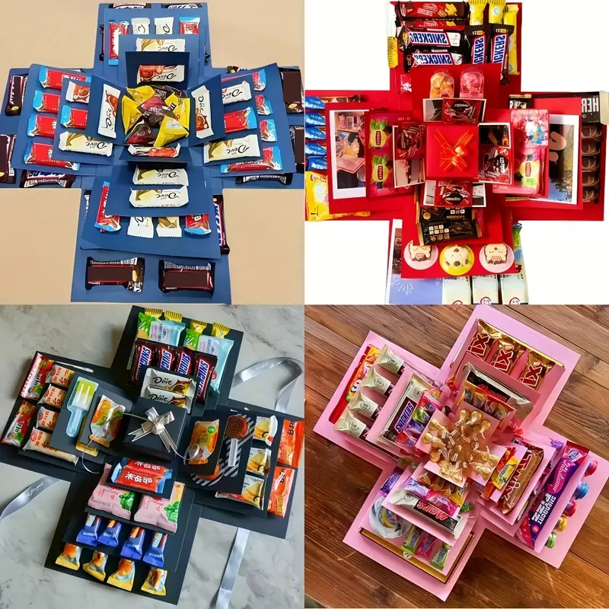
未出图 |  |  |  | 礼品首饰盒 | 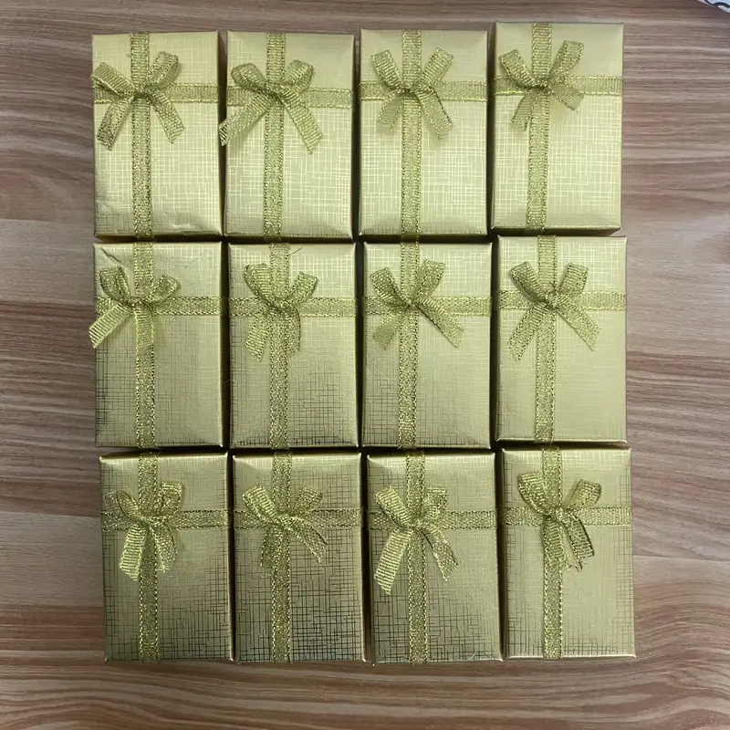 | 61 |  | 7 | RM18.25 |  | 8*5*2.7 | https://www.temu.com/goods.html?_bg_fs=1&goods_id=601099825831824&sku_id=17593468174942&_oak_page_source=501&_x_sessn_id=xp6wlsp6ur&refer_page_name=shopping_cart&refer_page_id=10037_1762850269943_jxrdwubn0c&refer_page_sn=10037&is_back=1 |  |  | 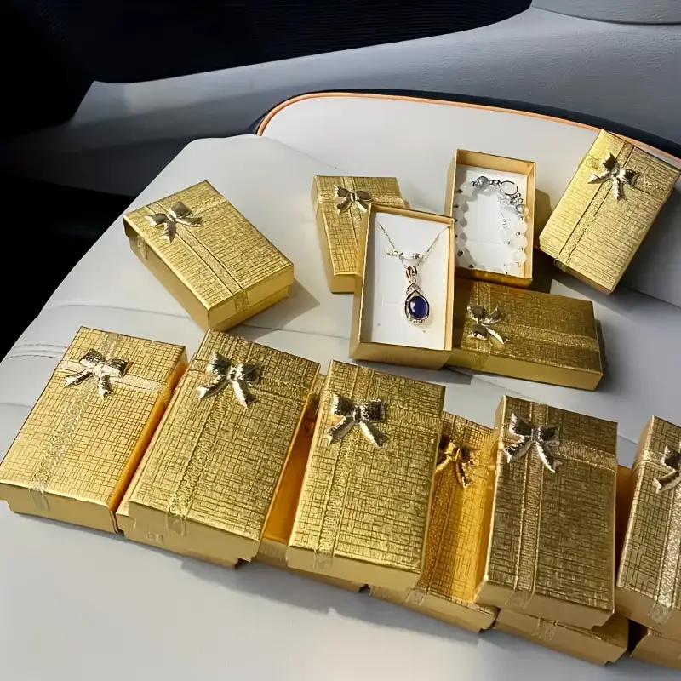
未出图 |  |  |  |  | 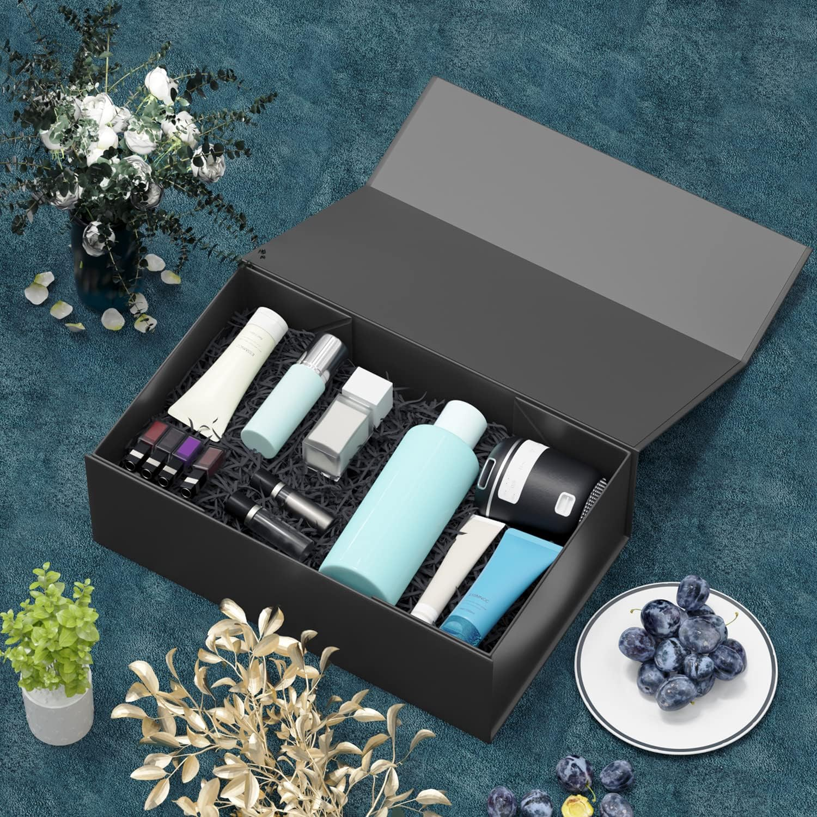 | 569 | 14225 |  | 5.39USD |  | 25*16*9 | https://www.amazon.com/Presents-Collapsible-Christmas-Halloween-Graduation/dp/B09KLX859Y/ref=zg_bs_g_723454011_d_sccl_1/145-7919422-3734624?th=1 |  | 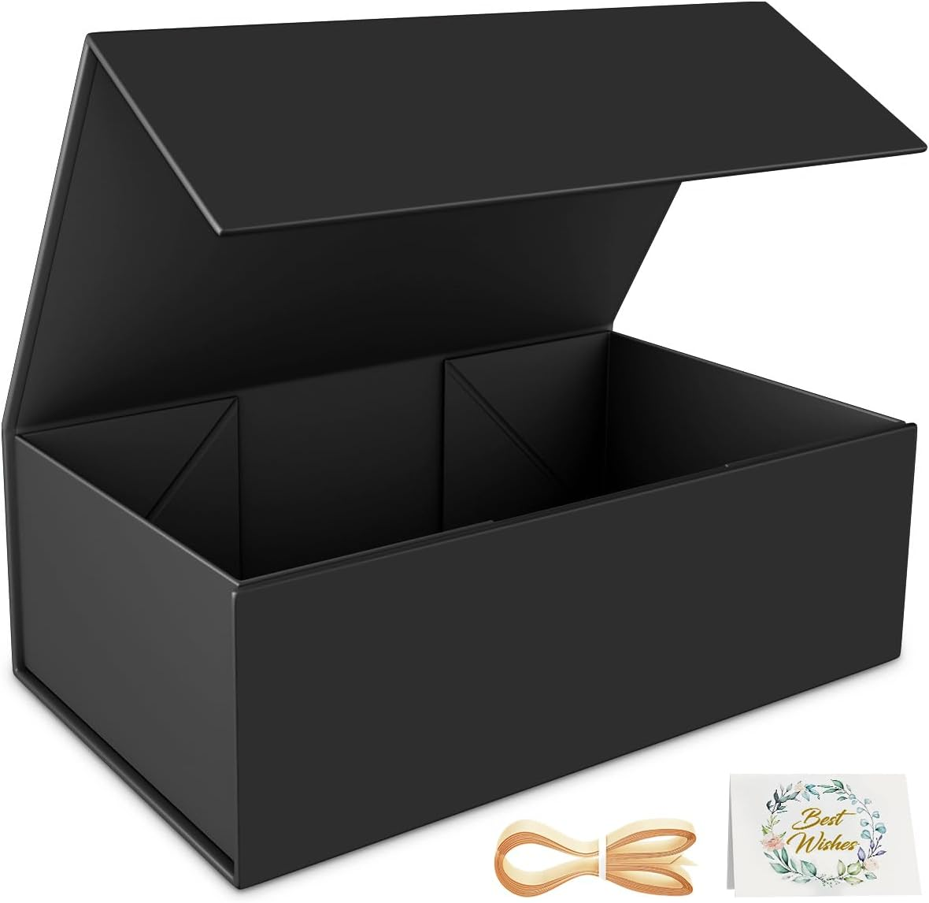 | 